Inicio




POP
POP – PROCEDIMENTO OPERACIONAL PADRÃO

Nome do Processo: Venda de roupa através do Instagram

Data da Última Atualização: 08/05/2017

Periodicidade da Atualização: Sempre que houver alterações

Área Responsável: Proprietária

Preenchimento: O&P

ETAPA 1 | Compras para a revenda

 | Descrição: Esta etapa é realizada quando a proprietária se desloca para São Paulo e entra em contato com os forncedores buscando os melhores produtos. Ao retornar para Brasília, é realizada a precificação dos produtos com base no lucro que ela almeja e no preço que foi pago pela peça.

 | Responsável: Proprietária | Envolvidos: Proprietária e futuros funcionários

ETAPA 2 | Fotos

 | Descrição: Esta etapa consiste primeiramente na escolha dos looks . Deverão ser pensadas roupas que estão em alta no momento (semana/mês), é importante realizar uma pesquisa prévia e analisar o que está fazendo sucesso principalmente entre as blogueiras internacionais mais famosas. Com a definição dos looks realizada, é importante efetuar a escolha das modelos para um ensaio fotográfico profissional. A proprietária e seus funcionáros devem visitar agência de modelos a fim de encontrar as mais apropriadas de acordo com os looks já selecionados. Fotos de qualidade fazem toda a diferença para a venda do produto, portanto é importante também contratrar um fotógrafo profissional para realizar o ensaio. Com as fotos prontas, é necessário selecionar as melhores para serem postadas. Essa escolha deve ser feita baseada em alguns fatores como: Criatividade da foto, cenário, detalhamento da roupa que será vendida e pose da modelo.

 | Responsável: Proprietária | Envolvidos: Proprietária, futuros funcionários, fotógrafo e modelos.

ETAPA 3 | Postagem

 | Descrição: Nesta etapa é produzida a legenda/conteúdo do post. Ele é feito da seguinte maneira: 1º Descrição do produto que está a venda com inclusão de adjetivos para chamar atenção 2º Valor do produto 3º Formas de realizar a compra (site - no futuro, whatsapp e mensagem privada)

 | Responsável: Proprietária | Envolvidos: Proprietária e futuros funcionários

ETAPA 4 | Contato com o Cliente

 | Descrição: Nesta etapa o contato com o cliente pode ser de duas formas: 1º Via Direct 2º WhatsApp Após estabelecer o contato, a proprietária e o cliente deverão marcar o modo como a compra será realizada, se no caso o cliente realmente estiver interessado em comprar o produto.

 | Responsável: Proprietária | Envolvidos: Proprietária, futuros funcionários e cliente

ETAPA 5 | Entrega do Produto

 | Descrição: A compra poderá ser realizada de três formas: 1º Atendimento em domicílio (é necessário agendamento prévio com a proprietária) 2º Atendimento na residência da proprietária 3º Via sedex (mais utilizado quando o comprador não reside em Brasilia

 | Responsável: Proprietária | Envolvidos: Proprietária, futuros funcionários e cliente

DEIP
DEIP

DIAGRAMA DE ESCOPO

Nome do Processo: | Venda de roupa através do Instagram |  |  | Dono do Processo: | Proprietária e funcionário da empresa

MISSÃO:

Desenvolver a imagem da Projetos no mercado com o intuito de captar clientes.

Lei, normas e políticas: |  |  | Indicadores:

Manter sempre monitorados os posts |  |  | Alcance do post

Sempre coletar os indicadores |  |  | Feedback do cliente

Postar todos os dias |  |  | Quantos clientes que entram em contato e realmente compram o produto

Não gerar polêmica com as postagens

Sempre coletar os indicadores

Interface de entrada | Entradas | Subprocessos |  | Saídas | Interface de saída

Processos/ atividades que devem ocorrer para dar inicio ao processo | Insumos para dar inicio a execução do processo | Decomposição de um processo em menores etapas com objetivos similares |  | Criação de produtos e/ou serviços | Como colocar em ação os produtos/serviços

Processo: Analisar Postagem anterior | Instagram | Escolha dos looks |  | Ensaio Fotográfico | Criação do Post

Utilização do Instagram | Postagens Elaboradas | Publicar o post nas mídias sociais. |  | Monitorar post para receber feedback. | Ver alcance

Atores Envolvidos: |  |  | Sistemas, infraestrutura e ferramentas:

Proprietária |  |  | Instagram

Futuros Funcionários

FLUXOGRAMA
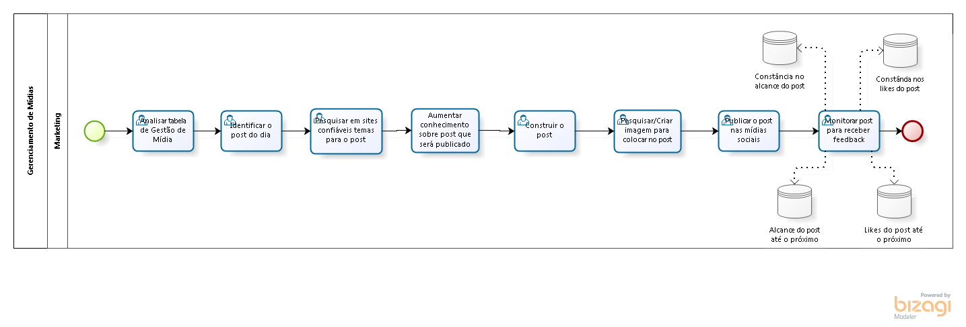
Observação: - Colocar arquivo do Bizagi na mesma pasta que está localizado este arquivo.
- Colocar a imagem do fluxograma abaixo.

